Capítulo 2
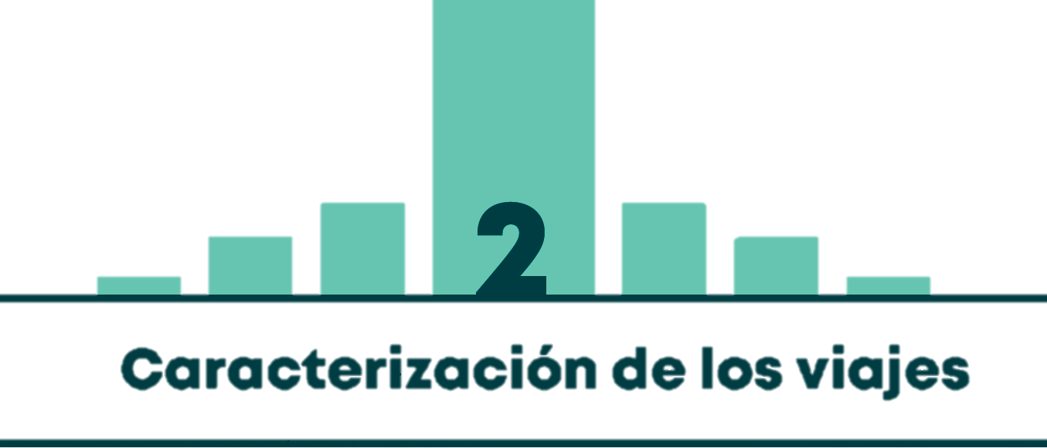

Gráfico 2.1 | DISTRIBUCIÓN MODAL DE TRANSPORTE PARA BOGOTÁ. DÍA HÁBIL Y VIAJES PEATONALES MAYORES (O IGUALES) A 15 MINUTOS
Gráfico 2.2 | DISTRIBUCIÓN MODAL DE VIAJES EN VEHÍCULOS MOTORIZADOS. DÍA HÁBIL
Gráfico 2.3 | DISTRIBUCIÓN MODAL DE VIAJES EN VEHÍCULOS DE TRANSPORTE INDIVIDUAL (PÚBLICO O PRIVADO). DÍA HÁBIL
Tabla 2.1 | COMPARACIÓN DE LA DISTRIBUCIÓN MODAL DE BOGOTÁ Y OTRAS CIUDADES DEL MUNDO
Tabla 2.2 - Gráfico 2.4 | DISTRIBUCIÓN MODAL POR ESTRATO EN BOGOTÁ. DÍA HÁBIL Y VIAJES PEATONALES MAYORES (O IGUALES) A 15 MINUTOS
Tabla 2.3 - Gráfico 2.5 | DISTRIBUCIÓN MODAL POR ESTRATO PARA TODOS LOS VIAJES EN BOGOTÁ. DÍA HÁBIL Y VIAJES PEATONALES MENORES A 15 MINUTOS INCLUIDOS
Gráfico 2.6 | DISTRIBUCIÓN MODAL DE VIAJES DE LOS HOMBRES EN BOGOTÁ. DÍA HÁBIL Y VIAJES PEATONALES MAYORES (O IGUALES) A 15 MINUTOS
Gráfico 2.7 | DISTRIBUCIÓN MODAL DE VIAJES DE LAS MUJERES EN BOGOTÁ. DÍA HÁBIL Y VIAJES PEATONALES MAYORES (O IGUALES) A 15 MINUTOS
Gráfico 2.8 | PROPORCIÓN DE VIAJES POR GÉNERO SEGÚN MEDIO DE TRANSPORTE. DÍA HÁBIL Y VIAJES PEATONALES MAYORES (O IGUALES) A 15 MINUTOS
Gráfico 2.9 | TIEMPO PROMEDIO DE VIAJE POR MODO PREDOMINANTE DE TRANSPORTE EN BOGOTÁ. DÍA HÁBIL Y VIAJES PEATONALES MAYORES (O IGUALES) A 15 MINUTOS
Gráfico 2.10 | TIEMPO PROMEDIO DE VIAJE POR ESTRATO PARA BOGOTÁ (MINUTOS). DÍA HÁBIL Y VIAJES PEATONALES MAYORES (O IGUALES) A 15 MINUTOS
Mapa 2.1 | TIEMPOS PROMEDIO DE VIAJE POR LOCALIDAD PARA BOGOTÁ (MINUTOS). DÍA HÁBIL Y VIAJES PEATONALES MAYORES (O IGUALES) A 15 MINUTOS
Gráfico 2.11 | TIEMPOS DE VIAJE POR MOTIVO DEL VIAJE PARA BOGOTÁ (MINUTOS). DÍA HÁBIL Y VIAJES PEATONALES MAYORES (O IGUALES) A 15 MINUTOS
Tabla 2.4 | DISTRIBUCIÓN DE LOS MOTIVOS DE VIAJE PARA BOGOTÁ. DÍA HÁBIL Y VIAJES PEATONALES MAYORES (O IGUALES) A 15 MINUTOS
Gráfico 2.12 | DISTRIBUCIÓN HORARIA DE VIAJES PARA BOGOTÁ. DÍA HÁBIL Y VIAJES PEATONALES MAYORES (O IGUALES) A 15 MINUTOS
Gráfico 2.13 | DISTRIBUCIÓN HORARIA DE VIAJES PARA BOGOTÁ. DÍA NO HÁBIL (SÁBADO) Y VIAJES PEATONALES MAYORES (O IGUALES) A 15 MINUTOS
Gráfico 2.14 | PORCENTAJE DE PERSONAS DE 5 AÑOS EN ADELANTE QUE VIAJAN Y NO VIAJAN, POR ESTRATO EN BOGOTÁ. DÍA HÁBIL E INCLUIDOS VIAJES PEATONALES MENORES A 15 MINUTOS
Tabla 2.5 | CANTIDAD DE PERSONAS DE 5 AÑOS EN ADELANTE QUE VIAJAN Y NO VIAJAN, POR ESTRATO EN BOGOTÁ. DÍA HÁBIL E INCLUIDOS VIAJES PEATONALES MENORES A 15 MINUTOS
Gráfico 2.15 | TASA DE VIAJES POR HOGAR EN BOGOTÁ SEGÚN ESTRATO. DÍA HÁBIL Y VIAJES PEATONALES MAYORES (O IGUALES) A 15 MINUTOS (VIAJES POR ESTRATO/ TOTAL DE HOGARES POR ESTRATO)
Gráfico 2.16 | TASA DE VIAJES POR PERSONA EN BOGOTÁ SEGÚN ESTRATO. DÍA HÁBIL Y VIAJES PEATONALES MAYORES (O IGUALES) A 15 MINUTOS (VIAJES POR ESTRATO/ TOTAL DE POBLACIÓN DE 5 AÑOS EN ADELANTE POR ESTRATO)
Gráfico 2.17 | TASA DE VIAJES POR PERSONA QUE VIAJA SEGÚN ESTRATO EN BOGOTÁ. DÍA HÁBIL Y VIAJES PEATONALES MAYORES (O IGUALES) A 15 MINUTOS (VIAJES POR ESTRATO/ VIAJEROS POR ESTRATO)
Gráfico 2.18 | TASA DE VIAJES POR PERSONA SEGÚN OCUPACIÓN. DÍA HÁBIL Y VIAJES PEATONALES MAYORES (O IGUALES) A 15 MINUTOS (VIAJES POR OCUPACIÓN/ TOTAL DE PERSONAS SEGÚN OCUPACIÓN)
Gráfico 2.19 | TASA DE VIAJES POR PERSONA SEGÚN OCUPACIÓN Y ESTRATO. DÍA HÁBIL Y VIAJES PEATONALES MAYORES (O IGUALES) A 15 MINUTOS (VIAJES POR OCUPACIÓN/ TOTAL DE PERSONAS SEGÚN OCUPACIÓN)
Gráfico 2.20 | TASA DE VIAJES POR PERSONA SEGÚN RANGO DE EDAD. DÍA HÁBIL Y VIAJES PEATONALES MAYORES (O IGUALES) A 15 MINUTOS (VIAJES POR RANGO ETARIO/ TOTAL DE PERSONAS SEGÚN RANGO ETARIO)
Gráfico 2.21 | TASA DE VIAJES POR PERSONA SEGÚN GÉNERO. DÍA HÁBIL Y VIAJES PEATONALES MAYORES (O IGUALES) A 15 MINUTOS (VIAJES POR GÉNERO/ TOTAL DE PERSONAS DE 5 AÑOS EN ADELANTE SEGÚN GÉNERO)
Mapa 2.2 | GENERACIÓN Y ATRACCIÓN DE VIAJES POR UPZ DURANTE TODO EL DÍA. DÍA HÁBIL Y VIAJES PEATONALES MAYORES (O IGUALES) A 15 MINUTOS
Mapa 2.3 | GENERACIÓN Y ATRACCIÓN DE VIAJES POR UPZ DE 6:00 AM A 8:30 AM. DÍA HÁBIL Y VIAJES PEATONALES MAYORES (O IGUALES) A 15 MINUTOS
Mapa 2.4 | GENERACIÓN Y ATRACCIÓN DE VIAJES POR UPZ DE 5:00 PM A 8:30 PM. DÍA HÁBIL Y VIAJES PEATONALES MAYORES (O IGUALES) A 15 MINUTOS
Mapa 2.5 | DENSIDAD DINÁMICA: PERSONAS POR KM2 POR UPZ EN DIFERENTES HORAS DE UN DÍA HÁBIL TÍPICO Y VIAJES PEATONALES MAYORES (O IGUALES) A 15 MINUTOS
Mapa 2.6 | GENERACIÓN Y ATRACCIÓN DE VIAJES POR MUNICIPIO DURANTE TODO EL DÍA. DÍA HÁBIL Y VIAJES PEATONALES MAYORES (O IGUALES) A 15 MINUTOS
Mapa 2.7 | GENERACIÓN Y ATRACCIÓN DE VIAJES POR MUNICIPIO DE 6:00 AM A 8:30 AM. DÍA HÁBIL Y VIAJES PEATONALES MAYORES (O IGUALES) A 15 MINUTOS
Mapa 2.8 | GENERACIÓN Y ATRACCIÓN DE VIAJES POR MUNICIPIO DE 5:00 PM A 8:30 PM. DÍA HÁBIL Y VIAJES PEATONALES MAYORES (O IGUALES) A 15 MINUTOS

